手順書
操作手順書 |  |  |  |  | 作成日時：2019/10/24-11:53:02

 | １．操作環境

 |  |  | シナリオファイル名 | C:\Users\Administrator\Desktop\動作確認手順\引当欠品予定照会.winsnr

 | ２．操作手順

 |  | ２．１．シナリオ：引当欠品予定照会
 |  |  | ２．１．１．[引当欠品予定照会]ウィンドウ |  |  | 確認日 | 結果
 |  |  | 画面 | 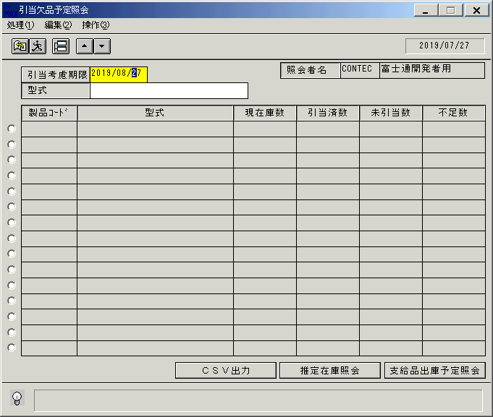
 |  |  | 操作内容 | 「引当欠品予定照会」ウィンドウを初期画面表示します。「引当考慮期限」を入力します。

 |  |  | ２．１．２．[キー入力] [引当欠品予定照会]ウィンドウ |  |  | 確認日 | 結果
 |  |  | 画面 | 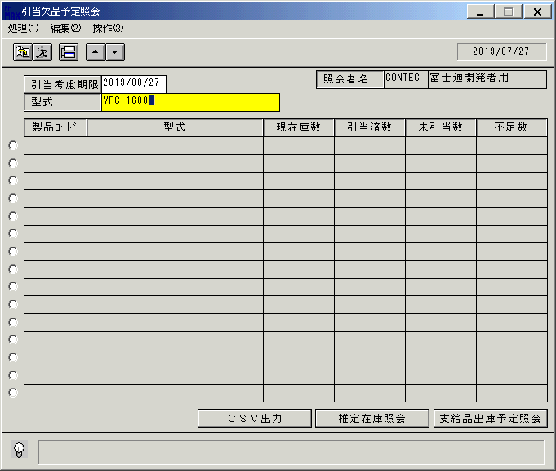
 |  |  | 操作内容 | 「形式」を入力します。

 |  |  | ２．１．３．[引当欠品予定照会]ウィンドウ |  |  | 確認日 | 結果
 |  |  | 画面 | 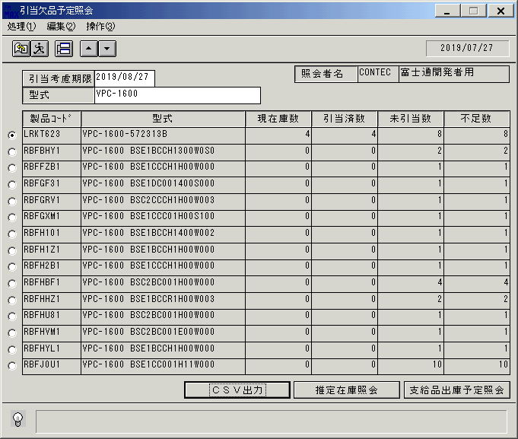
 |  |  | 操作内容 | 明細が表示されます。「▼」ボタンをクリックします。

 |  |  | ２．１．４．[引当欠品予定照会]ウィンドウ |  |  | 確認日 | 結果
 |  |  | 画面 | 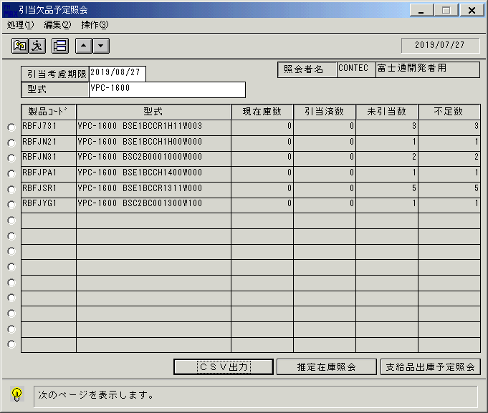
 |  |  | 操作内容 | 次ページが表示されます。

 |  |  | ２．１．５．[引当欠品予定照会]ウィンドウ |  |  | 確認日 | 結果
 |  |  | 画面 | 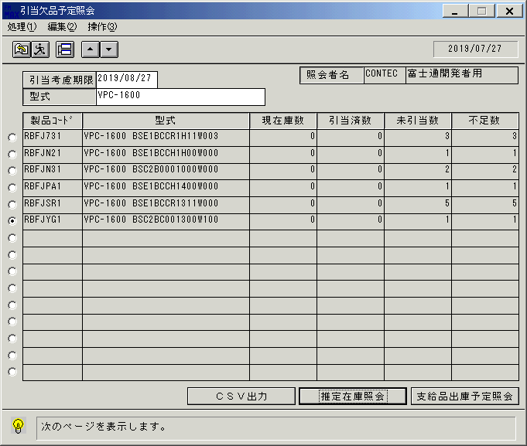
 |  |  | 操作内容 | ラジオボタンで明細行を選択し、「推定在庫照会」をクリックします。

 |  |  | ２．１．６．[欠品予定推定在庫照会]ウィンドウ |  |  | 確認日 | 結果
 |  |  | 画面 | 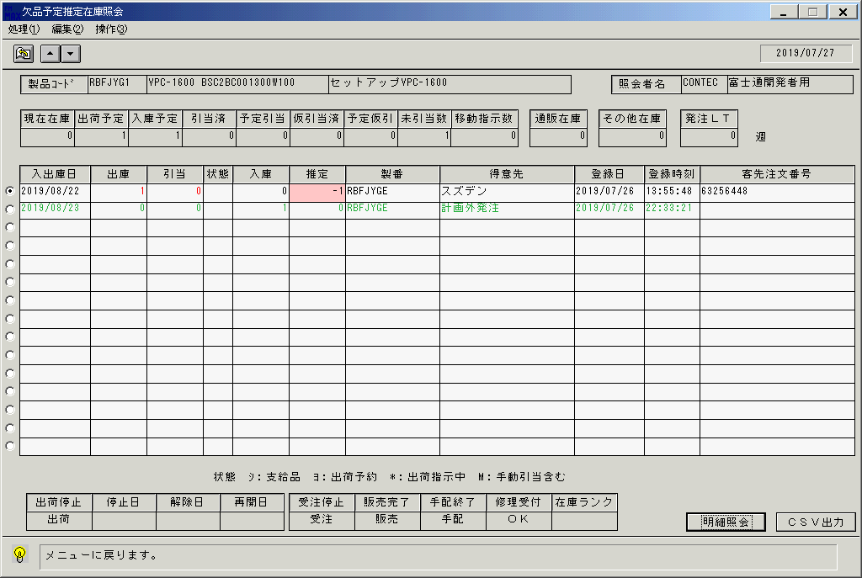
 |  |  | 操作内容 | 「欠品予定推定在庫照会」ウィンドウが表示されます。「明細照会」をクリックします。

 |  |  | ２．１．７．[欠品予定推定在庫照会（明細照会）]ウィンドウ |  |  | 確認日 | 結果
 |  |  | 画面 | 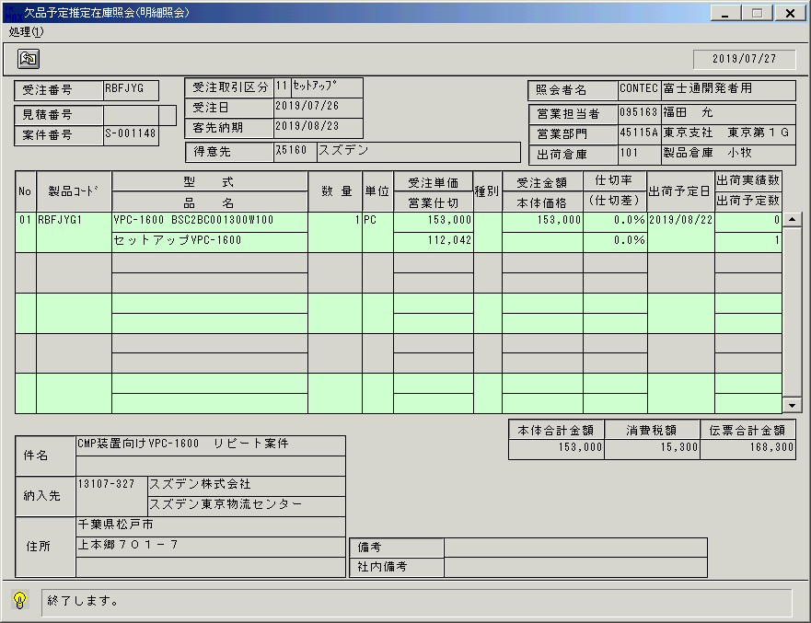
 |  |  | 操作内容 | 「欠品予定推定在庫照会（明細照会）」ウィンドウが表示されます。終了ボタンをクリックしてウィンドウを閉じます。

 |  |  | ２．１．８．[欠品予定推定在庫照会]ウィンドウ |  |  | 確認日 | 結果
 |  |  | 画面 | 
 |  |  | 操作内容 | 「CSV出力」をクリックします。

 |  |  | ２．１．９．[欠品予定推定在庫照会]ウィンドウ - [引当欠品予定照会 ]ウィンドウ |  |  | 確認日 | 結果
 |  |  | 画面 | 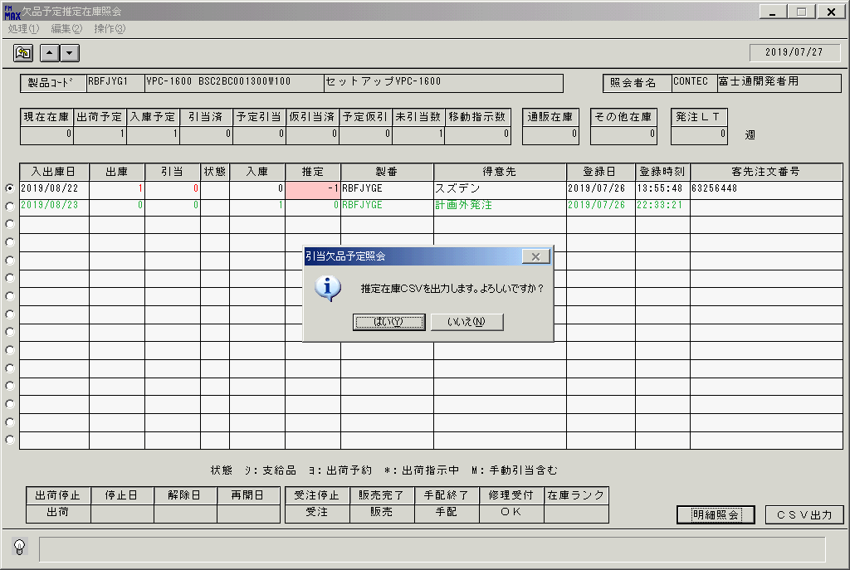
 |  |  | 操作内容 | 「はい」をクリックしてCSVファイルを保存します。

 |  |  | ２．１．１０．[欠品予定推定在庫照会]ウィンドウ |  |  | 確認日 | 結果
 |  |  | 画面 | 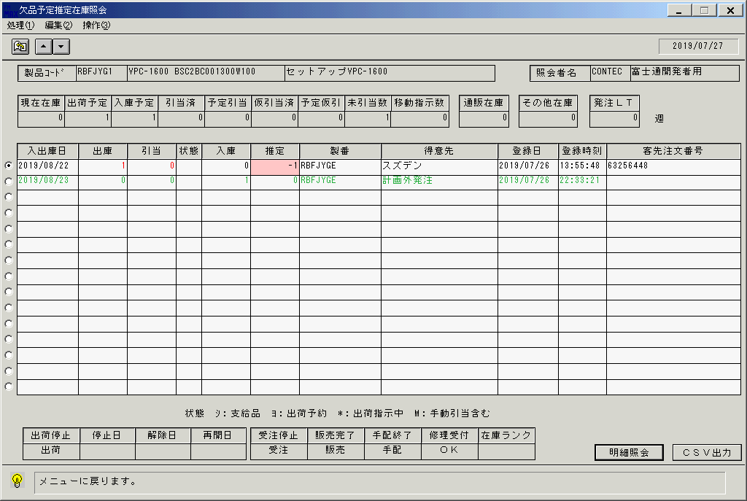
 |  |  | 操作内容 | 終了ボタンをクリックしてウィンドウを閉じます。

 |  |  | ２．１．１１．[引当欠品予定照会]ウィンドウ |  |  | 確認日 | 結果
 |  |  | 画面 | 
 |  |  | 操作内容 | 「支給品出庫予定照会」をクリックします。

 |  |  | ２．１．１２．[欠品予定支給品出庫予定照会]ウィンドウ |  |  | 確認日 | 結果
 |  |  | 画面 | 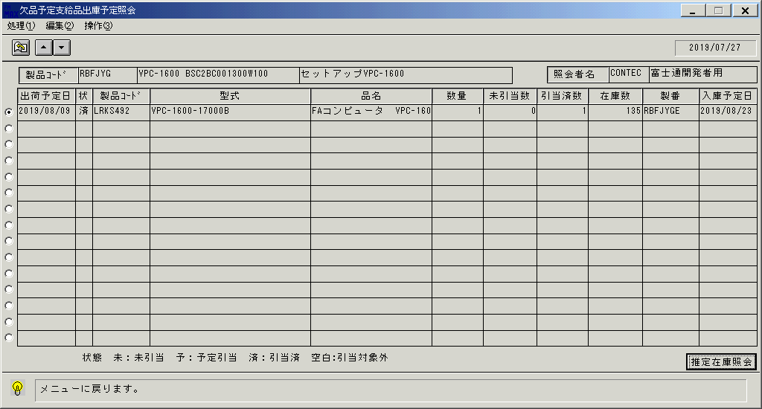
 |  |  | 操作内容 | 「推定在庫照会」をクリックします。

 |  |  | ２．１．１３．[欠品予定推定在庫照会]ウィンドウ |  |  | 確認日 | 結果
 |  |  | 画面 | 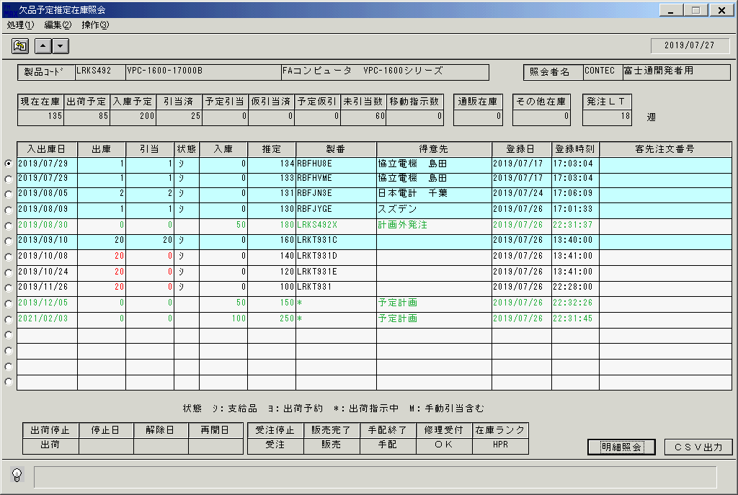
 |  |  | 操作内容 | 「欠品予定推定在庫照会」ウィンドウが表示されます。終了ボタンでウィンドウを閉じます。

 |  |  | ２．１．１４．[欠品予定支給品出庫予定照会]ウィンドウ |  |  | 確認日 | 結果
 |  |  | 画面
 |  |  | 操作内容 | 終了ボタンでウィンドウを閉じます。

 |  |  | ２．１．１５．[引当欠品予定照会]ウィンドウ |  |  | 確認日 | 結果
 |  |  | 画面 | 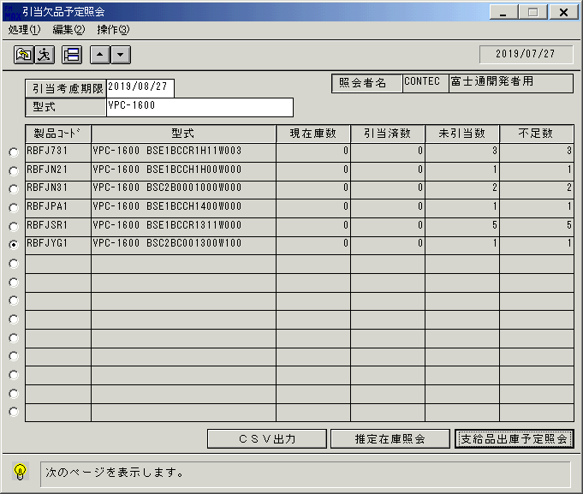
 |  |  | 操作内容 | 「CSV出力」をクリックします。

 |  |  | ２．１．１６．[引当欠品予定照会]ウィンドウ - [引当欠品予定照会 ]ウィンドウ |  |  | 確認日 | 結果
 |  |  | 画面 | 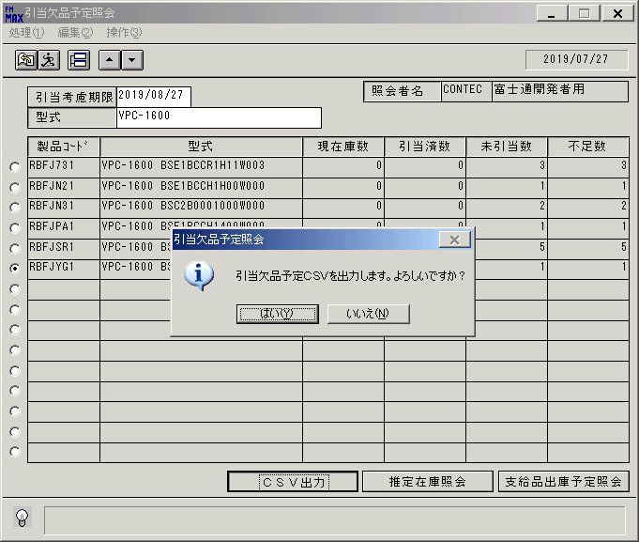
 |  |  | 操作内容 | 「はい」をクリックしてCSVファイルを保存します。

画面(引当欠品予定照会)
画面項目説明 |  |  |  | ユーザ名：㈱コンテック殿 |  |  |  |  |  |  | ｼｽﾃﾑ名：新総合情報システム |  |  |  |  |  | ﾌﾟﾛｾｽID/名：販売システム |  | 作成日:２００７年０５月１９日
 |  |  |  |  |  |  |  |  |  |  | ｼﾞｮﾌﾞID/名：TNA／棚卸 |  |  |  |  |  | ﾌﾟﾛｸﾞﾗﾑID/名：TNADL57/引当欠品予定照会 |  | 作成者：ACE)矢野

 | 【画面項目説明】 |  | 画面名：引当欠品予定照会 |  |  |  |  |  |  |  |  |  |  | FormID：TNADL57 |  | ﾓｰﾄﾞ
 |  |  |  |  |  |  |  |  |  |  |  |  |  |  |  | 権限
 | № | 入出力項目名 |  |  | 入力 |  | 表示 | 属性 | 表示桁 | 入力桁 | レ |  | データソース |  | 項目名(初期値） |  |  | 項目説明
 |  |  |  |  | 必須 | 任意

 | 1 | 引当考慮期間 |  |  |  | ○ |  | 9 | 8 | ８ |  |  |  |  | 運用日＋１ヶ月 |  |  | 引当時の欠品を調べる期間を入力
 | 2 | 型式 |  |  |  | ○ |  | X | 30 | 30 |  |  |  |  |  |  |  | 型式を入力
 | 3 | 入力担当者コード |  |  |  |  | ○ | X | 6 |  |  |  |  |  |  |  |  | ログイン担当者コード
 | 4 | 入力担当者名称 |  |  |  |  | ○ | NX | 20 |  |  |  | 担当者マスタ |  | 担当者名 |  |  | 担当マスタ.担当者ｺｰﾄﾞ=画面.ログイン担当者ｺｰﾄﾞ
 | 5 | 選択 |  |  | ○ |  |  |  |  |  |  | ○
 | 6 | 製品コード |  |  |  |  | ○ | X | 8 |  |  |  | 引当欠品予定照会ＷＫ |  | 製品コード |  |  | 半角英数字小文字を、自動的に大文字に変換
 | 7 | 型式 |  |  |  |  | ○ | X | 30 |  |  |  | 引当欠品予定照会ＷＫ |  | 型式
 | 8 | 現在庫数 |  |  |  |  | ○ | 9 | 7 |  |  |  | 引当欠品予定照会ＷＫ |  | 現在庫数
 | 9 | 引当済数 |  |  |  |  | ○ | 9 | 7 |  |  |  | 引当欠品予定照会ＷＫ |  | 引当済数
 | 10 | 未引当数 |  |  |  |  | ○ | 9 | 7 |  |  |  | 引当欠品予定照会ＷＫ |  | 未引当数
 | 11 | 不足数 |  |  |  |  | ○ | 9 | 7 |  |  |  |  |  | 現在庫数 - （引当済数 + 未引当数）
 |  |  |  |  |  |  |  |  |  |  |  |  |  |  | (現在庫数 - (引当済数 + 未引当数))×(-1)

起動元EXE
システム情報
制御ファイル
データファイル
起動先EXE

